Desempenho Cupons
Desempenho por Cupom |  |  |  |  |  | 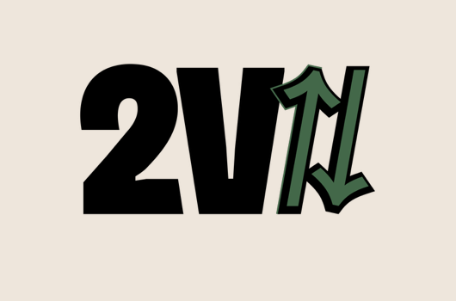
Quantas vezes foi usado
 |  |  | 2VBIRU | 2026-07-01 | 2026-07-01
 | Faturamento Cupom | R$ 7,709.42
 | Faturamento Sem Cupom | R$ 7,290.58
 |  |  |  |  | maio | maio
 |  |  |  | uso | 20 | 20
 |  |  |  | fat | 769 | 769

Faturamento por cupom
Ticket Médio

